ACG_Glutton
导出/server
client | * | * |  | *
* | INT | INT |  | INT
 | ID | HeroId |  | AddType
 | i | i |  | i
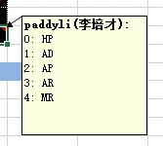
* | iID | iHeroId | sname | iAddType
 | 索引ID | 英雄ID | 英雄名称 | 增加属性
默认值 | #N/A | 0 | 0 | 0
 | S6暴食者羁绊分类用：
* | 1 | 11081 | 凯特琳 | 2
* | 2 | 21081 | 凯特琳 | 2
* | 3 | 31081 | 凯特琳 | 2
* | 4 | 11082 | 卡蜜尔 | 2
* | 5 | 21082 | 卡蜜尔 | 2
* | 6 | 31082 | 卡蜜尔 | 2
* | 7 | 11083 | 德莱厄斯 | 3
* | 8 | 21083 | 德莱厄斯 | 3
* | 9 | 31083 | 德莱厄斯 | 3
* | 10 | 11084 | 伊泽瑞尔 | 2
* | 11 | 21084 | 伊泽瑞尔 | 2
* | 12 | 31084 | 伊泽瑞尔 | 2
* | 13 | 11085 | 格雷福斯 | 2
* | 14 | 21085 | 格雷福斯 | 2
* | 15 | 31085 | 格雷福斯 | 2
* | 16 | 11086 | 俄洛伊 | 0
* | 17 | 21086 | 俄洛伊 | 0
* | 18 | 31086 | 俄洛伊 | 0
* | 19 | 11087 | 卡萨丁 | 2
* | 20 | 21087 | 卡萨丁 | 2
* | 21 | 31087 | 卡萨丁 | 2
* | 22 | 11088 | 波比 | 3
* | 23 | 21088 | 波比 | 3
* | 24 | 31088 | 波比 | 3
* | 25 | 11089 | 辛吉德 | 2
* | 26 | 21089 | 辛吉德 | 2
* | 27 | 31089 | 辛吉德 | 2
* | 28 | 11090 | 斯维因 | 2
* | 29 | 21090 | 斯维因 | 2
* | 30 | 31090 | 斯维因 | 2
* | 31 | 11092 | 崔斯特 | 2
* | 32 | 21092 | 崔斯特 | 2
* | 33 | 31092 | 崔斯特 | 2
* | 34 | 11093 | 图奇 | 2
* | 35 | 21093 | 图奇 | 2
* | 36 | 31093 | 图奇 | 2
* | 37 | 11094 | 盖伦 | 0
* | 38 | 21094 | 盖伦 | 0
* | 39 | 31094 | 盖伦 | 0
* | 40 | 11096 | 魔腾 | 2
* | 41 | 21096 | 魔腾 | 2
* | 42 | 31096 | 魔腾 | 2
* | 43 | 11097 | 布兰德 | 2
* | 44 | 21097 | 布兰德 | 2
* | 45 | 31097 | 布兰德 | 2
* | 46 | 11098 | 嘉文四世 | 2
* | 47 | 21098 | 嘉文四世 | 2
* | 48 | 31098 | 嘉文四世 | 2
* | 49 | 12075 | 布里茨 | 3
* | 50 | 22075 | 布里茨 | 3
* | 51 | 32075 | 布里茨 | 3
* | 52 | 12076 | 卡特琳娜 | 2
* | 53 | 22076 | 卡特琳娜 | 2
* | 54 | 32076 | 卡特琳娜 | 2
* | 55 | 12077 | 克格莫 | 2
* | 56 | 22077 | 克格莫 | 2
* | 57 | 32077 | 克格莫 | 2
* | 58 | 12078 | 丽桑卓 | 2
* | 59 | 22078 | 丽桑卓 | 2
* | 60 | 32078 | 丽桑卓 | 2
* | 61 | 12079 | 璐璐 | 4
* | 62 | 22079 | 璐璐 | 4
* | 63 | 32079 | 璐璐 | 4
* | 64 | 12080 | 奎因 | 2
* | 65 | 22080 | 奎因 | 2
* | 66 | 32080 | 奎因 | 2
* | 67 | 12081 | 萨科 | 2
* | 68 | 22081 | 萨科 | 2
* | 69 | 32081 | 萨科 | 2
* | 70 | 12082 | 特朗德尔 | 0
* | 71 | 22082 | 特朗德尔 | 0
* | 72 | 32082 | 特朗德尔 | 0
* | 73 | 12083 | 蔚 | 0
* | 74 | 22083 | 蔚 | 0
* | 75 | 32083 | 蔚 | 0
* | 76 | 12084 | 沃里克 | 2
* | 77 | 22084 | 沃里克 | 2
* | 78 | 32084 | 沃里克 | 2
* | 79 | 12085 | 吉格斯 | 2
* | 80 | 22085 | 吉格斯 | 2
* | 81 | 32085 | 吉格斯 | 2
* | 82 | 12086 | 基兰 | 2
* | 83 | 22086 | 基兰 | 2
* | 84 | 32086 | 基兰 | 2
* | 85 | 12087 | 泰隆 | 2
* | 86 | 22087 | 泰隆 | 2
* | 87 | 32087 | 泰隆 | 2
* | 88 | 12088 | 艾希 | 2
* | 89 | 22088 | 艾希 | 2
* | 90 | 32088 | 艾希 | 2
* | 91 | 12089 | 库奇 | 2
* | 92 | 22089 | 库奇 | 2
* | 93 | 32089 | 库奇 | 2
* | 94 | 12090 | 雷克塞 | 0
* | 95 | 22090 | 雷克塞 | 0
* | 96 | 32090 | 雷克塞 | 0
* | 97 | 12091 | 瑟庄妮 | 0
* | 98 | 22091 | 瑟庄妮 | 0
* | 99 | 32091 | 瑟庄妮 | 0
* | 100 | 12092 | 泰隆 | 2
* | 101 | 22092 | 泰隆 | 2
* | 102 | 32092 | 泰隆 | 2
* | 103 | 12093 | 斯维因 | 2
* | 104 | 22093 | 斯维因 | 2
* | 105 | 32093 | 斯维因 | 2
* | 106 | 12094 | 辛德拉 | 2
* | 107 | 22094 | 辛德拉 | 2
* | 108 | 32094 | 辛德拉 | 2
* | 109 | 13080 | 科加斯 | 0
* | 110 | 23080 | 科加斯 | 0
* | 111 | 33080 | 科加斯 | 0
* | 112 | 13081 | 艾克 | 2
* | 113 | 23081 | 艾克 | 2
* | 114 | 33081 | 艾克 | 2
* | 115 | 13082 | 普朗克 | 2
* | 116 | 23082 | 普朗克 | 2
* | 117 | 33082 | 普朗克 | 2
* | 118 | 13084 | 黑默丁格 | 2
* | 119 | 23084 | 黑默丁格 | 2
* | 120 | 33084 | 黑默丁格 | 2
* | 121 | 13085 | 蕾欧娜 | 3
* | 122 | 23085 | 蕾欧娜 | 3
* | 123 | 33085 | 蕾欧娜 | 3
* | 124 | 13086 | 玛尔扎哈 | 2
* | 125 | 23086 | 玛尔扎哈 | 2
* | 126 | 33086 | 玛尔扎哈 | 2
* | 127 | 13087 | 厄运小姐 | 2
* | 128 | 23087 | 厄运小姐 | 2
* | 129 | 33087 | 厄运小姐 | 2
* | 130 | 13088 | 奥莉安娜 | 4
* | 131 | 23088 | 奥莉安娜 | 4
* | 132 | 33088 | 奥莉安娜 | 4
* | 133 | 13089 | 莎弥拉 | 2
* | 134 | 23089 | 莎弥拉 | 2
* | 135 | 33089 | 莎弥拉 | 2
* | 136 | 13090 | 塔里克 | 4
* | 137 | 23090 | 塔里克 | 4
* | 138 | 33090 | 塔里克 | 4
* | 139 | 13091 | 薇古丝 | 2
* | 140 | 23091 | 薇古丝 | 2
* | 141 | 33091 | 薇古丝 | 2
* | 142 | 13092 | 扎克 | 0
* | 143 | 23092 | 扎克 | 0
* | 144 | 33092 | 扎克 | 0
* | 145 | 13124 | 科加斯 | 0
* | 146 | 23124 | 科加斯 | 0
* | 147 | 33124 | 科加斯 | 0
* | 148 | 13094 | 纳尔 | 2
* | 149 | 23094 | 纳尔 | 2
* | 150 | 33094 | 纳尔 | 2
* | 151 | 13095 | 超级纳尔 | 2
* | 152 | 23095 | 超级纳尔 | 2
* | 153 | 33095 | 超级纳尔 | 2
* | 154 | 13096 | 卢锡安 | 2
* | 155 | 23096 | 卢锡安 | 2
* | 156 | 33096 | 卢锡安 | 2
* | 157 | 13093 | 婕拉 | 2
* | 158 | 23093 | 婕拉 | 2
* | 159 | 33093 | 婕拉 | 2
* | 160 | 13097 | 莫甘娜 | 4
* | 161 | 23097 | 莫甘娜 | 4
* | 162 | 33097 | 莫甘娜 | 4
* | 163 | 13098 | 蕾欧娜 | 3
* | 164 | 23098 | 蕾欧娜 | 3
* | 165 | 33098 | 蕾欧娜 | 3
* | 166 | 13099 | 赛娜 | 4
* | 167 | 23099 | 赛娜 | 4
* | 168 | 33099 | 赛娜 | 4
* | 169 | 13100 | 泰达米尔 | 2
* | 170 | 23100 | 泰达米尔 | 2
* | 171 | 33100 | 泰达米尔 | 2
* | 172 | 14073 | 布隆 | 3
* | 173 | 24073 | 布隆 | 3
* | 174 | 34073 | 布隆 | 3
* | 175 | 14074 | 蒙多 | 0
* | 176 | 24074 | 蒙多 | 0
* | 177 | 34074 | 蒙多 | 0
* | 178 | 14085 | 蒙多 | 0
* | 179 | 24085 | 蒙多 | 0
* | 180 | 34085 | 蒙多 | 0
* | 181 | 14075 | 菲奥娜 | 2
* | 182 | 24075 | 菲奥娜 | 2
* | 183 | 34075 | 菲奥娜 | 2
* | 184 | 14076 | 迦娜 | 4
* | 185 | 24076 | 迦娜 | 4
* | 186 | 34076 | 迦娜 | 4
* | 187 | 14077 | 烬 | 2
* | 188 | 24077 | 烬 | 2
* | 189 | 34077 | 烬 | 2
* | 190 | 14078 | 拉克丝 | 2
* | 191 | 24078 | 拉克丝 | 2
* | 192 | 34078 | 拉克丝 | 2
* | 193 | 14079 | 萨勒芬妮 | 2
* | 194 | 24079 | 萨勒芬妮 | 2
* | 195 | 34079 | 萨勒芬妮 | 2
* | 196 | 14080 | 赛恩 | 0
* | 197 | 24080 | 赛恩 | 0
* | 198 | 34080 | 赛恩 | 0
* | 199 | 14081 | 崔丝塔娜 | 2
* | 200 | 24081 | 崔丝塔娜 | 2
* | 201 | 34081 | 崔丝塔娜 | 2
* | 202 | 14082 | 厄加特 | 2
* | 203 | 24082 | 厄加特 | 2
* | 204 | 34082 | 厄加特 | 2
* | 205 | 14083 | 永恩 | 2
* | 206 | 24083 | 永恩 | 2
* | 207 | 34083 | 永恩 | 2
* | 208 | 14084 | 永恩 | 2
* | 209 | 24084 | 永恩 | 2
* | 210 | 34084 | 永恩 | 2
* | 211 | 14086 | 阿狸 | 2
* | 212 | 24086 | 阿狸 | 2
* | 213 | 34086 | 阿狸 | 2
* | 214 | 14087 | 烈娜塔 | 2
* | 215 | 24087 | 烈娜塔 | 2
* | 216 | 34087 | 烈娜塔 | 2
* | 217 | 14088 | 艾瑞莉娅 | 2
* | 218 | 24088 | 艾瑞莉娅 | 2
* | 219 | 34088 | 艾瑞莉娅 | 2
* | 220 | 14089 | 蔚 | 0
* | 221 | 24089 | 蔚 | 0
* | 222 | 34089 | 蔚 | 0
* | 223 | 14090 | 卡兹克 | 2
* | 224 | 24090 | 卡兹克 | 2
* | 225 | 34090 | 卡兹克 | 2
* | 226 | 14091 | 阿利斯塔 | 0
* | 227 | 24091 | 阿利斯塔 | 0
* | 228 | 34091 | 阿利斯塔 | 0
* | 229 | 14092 | 德莱文 | 2
* | 230 | 24092 | 德莱文 | 2
* | 231 | 34092 | 德莱文 | 2
* | 232 | 14093 | 希维尔 | 2
* | 233 | 24093 | 希维尔 | 2
* | 234 | 34093 | 希维尔 | 2
* | 235 | 15065 | 阿卡丽 | 2
* | 236 | 25065 | 阿卡丽 | 2
* | 237 | 35065 | 阿卡丽 | 2
* | 238 | 15066 | 加里奥 | 3
* | 239 | 25066 | 加里奥 | 3
* | 240 | 35066 | 加里奥 | 3
* | 241 | 15067 | 杰斯 | 2
* | 242 | 25067 | 杰斯 | 2
* | 243 | 35067 | 杰斯 | 2
* | 244 | 15073 | 杰斯 | 2
* | 245 | 25073 | 杰斯 | 2
* | 246 | 35073 | 杰斯 | 2
* | 247 | 15068 | 金克丝 | 2
* | 248 | 25068 | 金克丝 | 2
* | 249 | 35068 | 金克丝 | 2
* | 250 | 15069 | 卡莎 | 2
* | 251 | 25069 | 卡莎 | 2
* | 252 | 35069 | 卡莎 | 2
* | 253 | 15070 | 塔姆 | 0
* | 254 | 25070 | 塔姆 | 0
* | 255 | 35070 | 塔姆 | 0
* | 256 | 15071 | 维克托 | 2
* | 257 | 25071 | 维克托 | 2
* | 258 | 35071 | 维克托 | 2
* | 259 | 15072 | 悠米 | 2
* | 260 | 25072 | 悠米 | 2
* | 261 | 35072 | 悠米 | 2
* | 262 | 15074 | 泽丽 | 2
* | 263 | 25074 | 泽丽 | 2
* | 264 | 35074 | 泽丽 | 2
* | 265 | 15075 | 希尔科 | 2
* | 266 | 25075 | 希尔科 | 2
* | 267 | 35075 | 希尔科 | 2
* | 268 | 15076 | 金克丝 | 2
* | 269 | 25076 | 金克丝 | 2
* | 270 | 35076 | 金克丝 | 2

* | 272 | 11991 | 维迦 | 2
* | 273 | 21991 | 维迦 | 2
* | 274 | 31991 | 维迦 | 2

ACG_Glutton_Arr
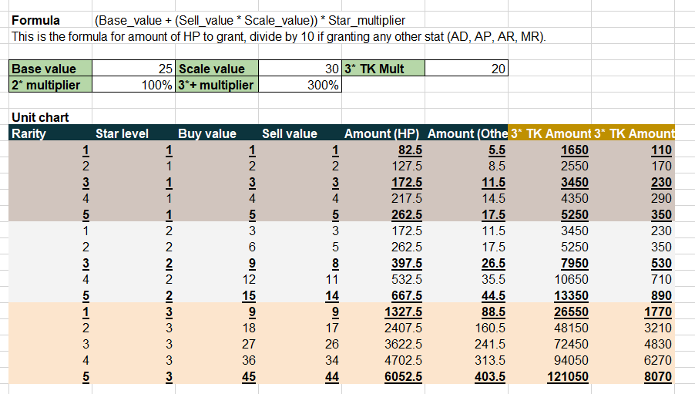
导出/server
client | * | * | * |  |  | * | * | * | * | * | *
* | INT | INT | INT | INT | INT | STRING | STRING | STRING | STRING | STRING | INT
 | ID | Rarity | StarLevel | BuyValue | SellValue | HP | AD | AP | AR | MR | Plan
 | i | i | i | i | i | s | s | s | s | s | i
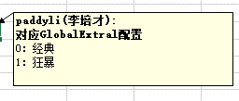
* | iID | iRarity | iStarLevel | iBuyValue | iSellValue | sHP | sAD | sAP | sAR | sMR | iPlan
 | 索引ID | 英雄品质 | 英雄星级 | 购买价格 | 售卖价格 | 生命值 | 攻击力 | 法术强度 | 护甲 | 魔抗 | 赛季
默认值 | #N/A | 0 | 0 | 0 | 0 | 0 | 0 | 0 | 0 | 0 | 0
* | 1 | 1 | 1 | 1 | 1 | 82.5 | 5.5 | 5.5 | 5.5 | 5.5 | 0
* | 2 | 2 | 1 | 2 | 2 | 127.5 | 8.5 | 8.5 | 8.5 | 8.5 | 0
* | 3 | 3 | 1 | 3 | 3 | 172.5 | 11.5 | 11.5 | 11.5 | 11.5 | 0
* | 4 | 4 | 1 | 4 | 4 | 217.5 | 14.5 | 14.5 | 14.5 | 14.5 | 0
* | 5 | 5 | 1 | 5 | 5 | 262.5 | 17.5 | 17.5 | 17.5 | 17.5 | 0
* | 6 | 1 | 2 | 3 | 3 | 172.5 | 11.5 | 11.5 | 11.5 | 11.5 | 0
* | 7 | 2 | 2 | 6 | 5 | 262.5 | 17.5 | 17.5 | 17.5 | 17.5 | 0
* | 8 | 3 | 2 | 9 | 8 | 397.5 | 26.5 | 26.5 | 26.5 | 26.5 | 0
* | 9 | 4 | 2 | 12 | 11 | 532.5 | 35.5 | 35.5 | 35.5 | 35.5 | 0
* | 10 | 5 | 2 | 15 | 14 | 667.5 | 44.5 | 44.5 | 44.5 | 44.5 | 0
* | 11 | 1 | 3 | 9 | 9 | 1327.5 | 88.5 | 88.5 | 88.5 | 88.5 | 0
* | 12 | 2 | 3 | 18 | 17 | 2407.5 | 160.5 | 160.5 | 160.5 | 160.5 | 0
* | 13 | 3 | 3 | 27 | 26 | 3622.5 | 241.5 | 241.5 | 241.5 | 241.5 | 0
* | 14 | 4 | 3 | 36 | 34 | 4702.5 | 313.5 | 313.5 | 313.5 | 313.5 | 0
* | 15 | 5 | 3 | 45 | 44 | 6052.5 | 403.5 | 403.5 | 403.5 | 403.5 | 0

 | 他们的公式是错的，实际HP还要乘以1.5 |  |  |  |  |  |  |  |  |  |  | 2022/1/14：scale value更新： 35 >> 30

 | Base_value |  | = | 25

 | Scale_value |  | = | 35

* | 16 | 1 | 1 | 1 | 1 | 165 | 11 | 11 | 11 | 11 | 1
* | 17 | 2 | 1 | 2 | 2 | 255 | 17 | 17 | 17 | 17 | 1
* | 18 | 3 | 1 | 3 | 3 | 345 | 23 | 23 | 23 | 23 | 1
* | 19 | 4 | 1 | 4 | 4 | 435 | 29 | 29 | 29 | 29 | 1
* | 20 | 5 | 1 | 5 | 5 | 525 | 35 | 35 | 35 | 35 | 1
* | 21 | 1 | 2 | 3 | 3 | 345 | 23 | 23 | 23 | 23 | 1
* | 22 | 2 | 2 | 6 | 5 | 525 | 35 | 35 | 35 | 35 | 1 | 最初版本：
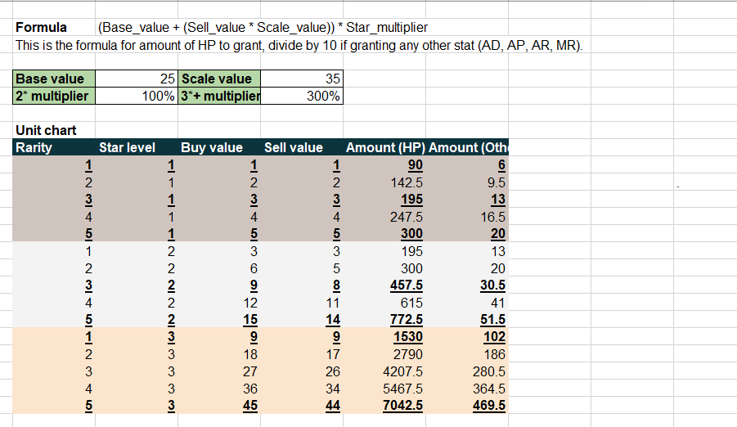
* | 23 | 3 | 2 | 9 | 8 | 795 | 53 | 53 | 53 | 53 | 1
* | 24 | 4 | 2 | 12 | 11 | 1065 | 71 | 71 | 71 | 71 | 1
* | 25 | 5 | 2 | 15 | 14 | 1335 | 89 | 89 | 89 | 89 | 1
* | 26 | 1 | 3 | 9 | 9 | 2655 | 177 | 177 | 177 | 177 | 1
* | 27 | 2 | 3 | 18 | 17 | 4815 | 321 | 321 | 321 | 321 | 1
* | 28 | 3 | 3 | 27 | 26 | 7245 | 483 | 483 | 483 | 483 | 1
* | 29 | 4 | 3 | 36 | 34 | 9405 | 627 | 627 | 627 | 627 | 1
* | 30 | 5 | 3 | 45 | 44 | 12105 | 807 | 807 | 807 | 807 | 1

